Gráficos
DS
MMA
Ministério do Meio Ambiente
Plataforma de Informações
Iniciativas - Metas - Indicadores
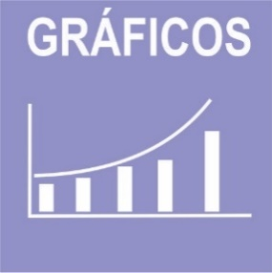 

 | ODS | 1 | 2 | 9 | 12 | 13 | 14 | 15 | Total | ODS | 13 | 15 | Total
 | Iniciativas | 3 | 6 | 2 | 2 | 6 | 2 | 5 | 26 | Metas | 2 | 1 | 3
Metas PPA/ODS
Iniativas PPA/ODS

Indicadores
Indicadores SMCF

 | ODS
 | Indicador Nacional | 0
 | Indicador Estratégico | 3
 | Indicador PPA | 0
 | Indicador ODS | 0

Indicadores em construção

